Plan1
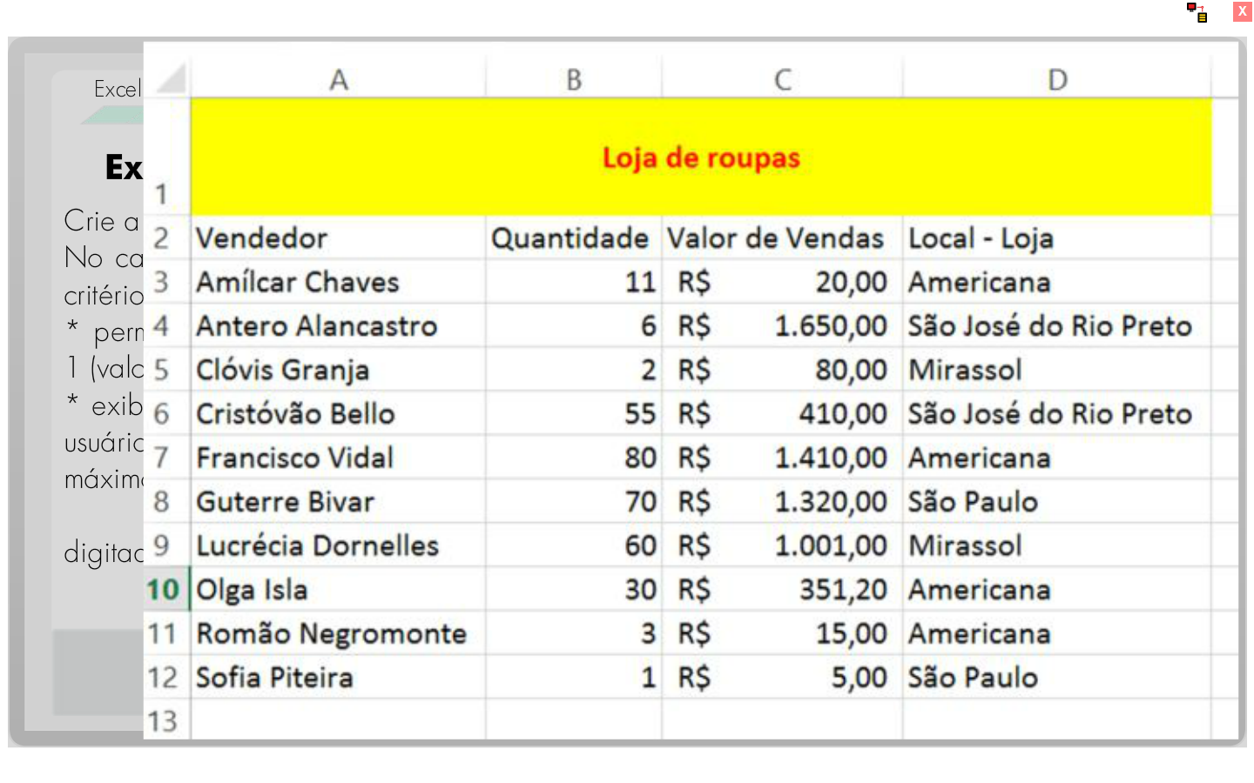
Loja de Roupa
Vendedor | Quantidade | Valor de Vendas | Local - Loja
Amílcar Chaves | 11 | R$ 20.00 | Americana
Antero Alancastro | 6 | R$ 1,650.00 | São José do Rio Preto
Clóvis Granja | 2 | R$ 80.00 | Mirassol
Cristovão Bello | 55 | R$ 410.00 | São José do Rio Preto
Francisco Vidal | 80 | R$ 1,410.00 | Americana
Guterre Bivar | 70 | R$ 1,320.00 | São Paulo
Lucrécia Dornelles | 60 | R$ 1,001.00 | Mirassol
Olga Isla | 30 | R$ 351.00 | Americana
Romão Negromonte | 3 | R$ 15.00 | Americana
Sofia Piteira | 1 | R$ 5.00 | São Paulo

